단위검수서
1. 대문자가 들어가 있을 시 소문자로 변환
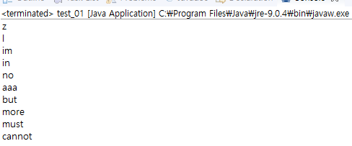

대문자가 들어가 있을 시,
소문자로 변환 확인

2. 길이가 짧은 순서부터 출력

단어의 길이가 짧은 순서대로
출력 확인

3. 길이가 같을 시, 사전순서 정렬로 출력

길이가 같을 시, 사전순서로 출력
확인

4. 파일이 없을 시, 예외처리

